Обложка
ПРАЙС - ЛИСТ

ШАРОВЫЕ КРАНЫ ВОДНАЯ СЕРИЯ (СТ.20, СТ.09Г2С)
ШАРОВЫЕ КРАНЫ ГАЗОВАЯ СЕРИЯ (СТ.20)
РЕГУЛИРУЮЩИЕ КРАНЫ (СТ.20)

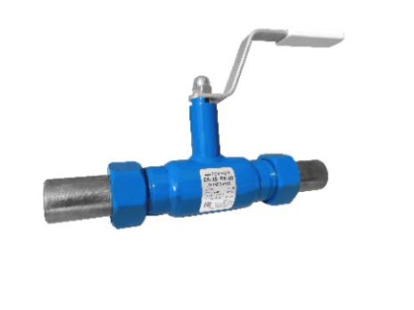
12.01.2026 г.
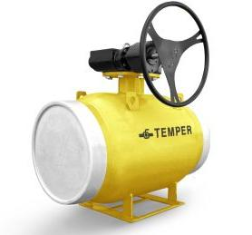

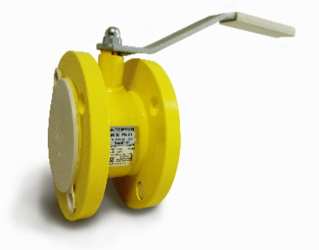
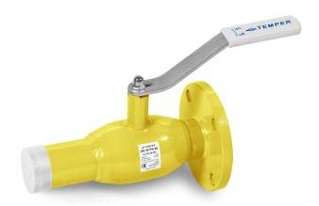

 | Производство:
 | 640027, Россия, г. Курган, ул. Щорса, д. 93А,

 | Филиал в г. Москва:
 | Офис: 108811, РФ, г. Москва, ул. 2-я Новая, 23А, офис 210
 | Склад: Московская область, деревня Апаринки, владение 5, склад 51
 | Тел.: +7 (499) 11-33-888, E-mail: msk@temper.ru

Оглавление
Для выбора продукта нажмите активную кнопку.
Для возврата в меню - кнопку
<<<

ВОДНАЯ СЕРИЯ

Для расчёта закупочной цены проставьте Вашу скидку в данной ячейке
СТАНДАРТНЫЙ ПРОХОД (редуцированные), DN15-600:
ТИП ПРИСОЕДИНЕНИЯ | СЕРИЯ | МАРКА СТАЛИ
СВАРКА / СВАРКА | 282 | ст.20 | СТАЛЬ 09Г2С
СВАРКА / СВАРКА С ISO ФЛАНЦЕМ ПОД ПРИВОД (DN150-250) | 282 | ст.20 | СТАЛЬ 09Г2С
СВАРКА / СВАРКА ПОД ПРИВОД (DN300-500) | 282 | ст.20 | СТАЛЬ 09Г2С
ФЛАНЕЦ / ФЛАНЕЦ | 283 | ст.20 | СТАЛЬ 09Г2С
ФЛАНЕЦ / ФЛАНЕЦ, (DN65-500), РN25 кг/см2 | 284 | ст.20 | СТАЛЬ 09Г2С
ФЛАНЕЦ / ФЛАНЕЦ С ISO ФЛАНЦЕМ ПОД ПРИВОД (DN150-300) | 283, 284 | ст.20 | СТАЛЬ 09Г2С | 25%
ФЛАНЕЦ / ФЛАНЕЦ ПОД ПРИВОД (DN300-500) | 283, 284 | ст.20 | СТАЛЬ 09Г2С
ФЛАНЕЦ / ФЛАНЕЦ СО СТРОИТЕЛЬНОЙ ДЛИНОЙ "ПОД ЗАДВИЖКУ" | 286 | ст.20 | СТАЛЬ 09Г2С
РЕЗЬБА / РЕЗЬБА | 280 | ст.20 | СТАЛЬ 09Г2С
РЕЗЬБА / ПРИВАРКА СПУСКНОЙ | 289 | ст.20
ШТУЦЕРНО - НИППЕЛЬНЫЕ | 285 | ст.20
КРАНЫ ШАРОВЫЕ ДЛЯ БЕСКАНАЛЬНОЙ ПРОКЛАДКИ | 482 | ст.20
РЕГУЛИРУЮЩИЕ КРАНЫ ШАРОВЫЕ СВАРКА / СВАРКА | 682 | ст.20
РЕГУЛИРУЮЩИЕ КРАНЫ ШАРОВЫЕ РЕЗЬБА / РЕЗЬБА | 680 | ст.20
РЕГУЛИРУЮЩИЕ КРАНЫ ШАРОВЫЕ ФЛАНЕЦ / ФЛАНЕЦ | 683, 684 | ст.20
РЕГУЛИРУЮЩИЕ КРАНЫ ШАРОВЫЕ ФЛАНЕЦ / ФЛАНЕЦ СО СТРОИТЕЛЬНОЙ ДЛИНОЙ "ПОД ЗАДВИЖКУ" | 686 | ст.20
РЕГУЛИРУЮЩИЕ КРАНЫ ШАРОВЫЕ С ИЗМЕРИТЕЛЬНЫМИ НИППЕЛЯМИ СВАРКА / СВАРКА | 682 | ст.20
РЕГУЛИРУЮЩИЕ КРАНЫ ШАРОВЫЕ С ИЗМЕРИТЕЛЬНЫМИ НИППЕЛЯМИ ФЛАНЕЦ / ФЛАНЕЦ | 683, 684 | ст.20

ПОЛНЫЙ ПРОХОД, DN10-500:
ТИП ПРИСОЕДИНЕНИЯ | СЕРИЯ | МАРКА СТАЛИ
СВАРКА / СВАРКА | 292 | ст.20 | СТАЛЬ 09Г2С
СВАРКА / СВАРКА С ISO ФЛАНЦЕМ ПОД ПРИВОД (DN125-250) | 292 | ст.20 | СТАЛЬ 09Г2С
СВАРКА / СВАРКА ПОД ПРИВОД (DN250-400) | 292 | ст.20
ФЛАНЕЦ / ФЛАНЕЦ | 293 | ст.20 | СТАЛЬ 09Г2С
ФЛАНЕЦ / ФЛАНЕЦ, (DN65-400), РN25 кг/см2 | 294 | ст.20 | СТАЛЬ 09Г2С
ФЛАНЕЦ / ФЛАНЕЦ ПОД ЗАДВИЖКУ (DN40-100) | 293, 294 | ст.20 | СТАЛЬ 09Г2С
ФЛАНЕЦ / ФЛАНЕЦ ПОД ПРИВОД (DN250-500) | 293, 294 | ст.20
ФЛАНЕЦ / ФЛАНЕЦ КОМПАКТ | 293 | ст.20
РЕЗЬБА / РЕЗЬБА | 290 | ст.20 | СТАЛЬ 09Г2С
КРАНЫ ШАРОВЫЕ ДЛЯ БЕСКАНАЛЬНОЙ ПРОКЛАДКИ | 492 | ст.20

МЕХАНИЧЕСКИЕ РЕДУКТОРЫ |  | ProGear, Rotork

ГАЗОВАЯ СЕРИЯ
СТАНДАРТНЫЙ ПРОХОД (редуцированные), DN15-500:
ТИП ПРИСОЕДИНЕНИЯ | СЕРИЯ | МАРКА СТАЛИ
СВАРКА / СВАРКА | 382 | ст.20
СВАРКА / СВАРКА С ISO ФЛАНЦЕМ ПОД ПРИВОД (DN150-250) | 382 | ст.20
СВАРКА / СВАРКА ПОД ПРИВОД (DN300-500) | 382 | ст.20
ФЛАНЕЦ / ФЛАНЕЦ | 383 | ст.20
ФЛАНЕЦ / ФЛАНЕЦ, (DN65-500), РN25 кг/см2 | 384 | ст.20
ФЛАНЕЦ / ФЛАНЕЦ С ISO ФЛАНЦЕМ ПОД ПРИВОД (DN125-300) | 383, 384 | ст.20
ФЛАНЕЦ / ФЛАНЕЦ ПОД ПРИВОД (DN300-500) | 383, 384 | ст.20
ФЛАНЕЦ / ФЛАНЕЦ СО СТРОИТЕЛЬНОЙ ДЛИНОЙ "ПОД ЗАДВИЖКУ" | 386 | ст.20
РЕЗЬБА / РЕЗЬБА | 380 | ст.20
ШТУЦЕРНО - НИППЕЛЬНЫЕ | 385 | ст.20
КРАНЫ ШАРОВЫЕ ДЛЯ БЕСКАНАЛЬНОЙ ПРОКЛАДКИ | 582 | ст.20
ПОЛНЫЙ ПРОХОД, DN15-400:
ТИП ПРИСОЕДИНЕНИЯ | СЕРИЯ | МАРКА СТАЛИ
СВАРКА / СВАРКА | 392 | ст.20
СВАРКА / СВАРКА С ISO-ФЛАНЦЕМ ПОД ПРИВОД (DN125250) | 392 | ст.20
СВАРКА / СВАРКА ПОД ПРИВОД (DN250-400) | 392 | ст.20
ФЛАНЕЦ / ФЛАНЕЦ | 393 | ст.20
ФЛАНЕЦ / ФЛАНЕЦ, (DN65-400), РN25 кг/см2 | 394 | ст.20
ФЛАНЕЦ / ФЛАНЕЦ С ISO-ФЛАНЦЕМ ПОД ПРИВОД (DN125-200) | 393, 394 | ст.20
ФЛАНЕЦ / ФЛАНЕЦ ПОД ПРИВОД (DN250-500) | 393, 394 | ст.20
ФЛАНЕЦ / ФЛАНЕЦ КОМПАКТ | 393 | ст.20
РЕЗЬБА / РЕЗЬБА | 390 | ст.20
КРАНЫ ШАРОВЫЕ ДЛЯ БЕСКАНАЛЬНОЙ ПРОКЛАДКИ | 582 | ст.20

Вод.кр.ст.20 ст.пр.
КРАНЫ ШАРОВЫЕ TEMPER СВАРКА / СВАРКА
СТАНДАРТНОПРОХОДНЫЕ (СЕРИЯ 282) ст.20
Марка стали: сталь 20 |  |  |  |  | <<<
Управление: рукоятка / редуктор
Назначение: теплосетевая вода, нефтепродукты, ГСМ и другие
рабочие среды, неагрессивные для материалов деталей крана
 |  |  |  |  | 25%
DN | PN | Строительная длина, L мм | Код продукции | Цена, руб. с НДС 22% | Цена со скидкой, руб. с НДС 22%
15 | 40 | 200 | 28220015 | 1572 | 1179
20 | 40 | 200 | 28220020 | 1646 | 1235
25 | 40 | 230 | 28220025 | 1691 | 1269
32 | 40 | 230 | 28220032 | 1784 | 1338
40 | 40 | 250 | 28220040 | 2291 | 1719
50 | 40 | 270 | 28220050 | 2492 | 1869
65 | 25 | 280 | 28220065 | 3589 | 2692
80 | 25 | 280 | 28220080 | 4928 | 3696
100 | 25 | 300 | 28220100 | 6035 | 4527
125 | 25 | 330 | 28220125 | 13403 | 10053
125 | 25 | 330 | 28220125 с редукт. | 25109 | 18832
150* | 25 | 360 | 28220150 | 15701 | 11776
150* | 25 | 360 | 28220150 с редукт. | 29482 | 22112
200* | 25 | 430 | 28220200 | 31733 | 23800
200* | 25 | 430 | 28220200 с редукт. | 47523 | 35643
250* | 25 | 510 | 28220250 | 57968 | 43476
250* | 25 | 510 | 28220250 с редукт. | 74846 | 56135
300** | 16 | 730 | 28220300 с редукт. | 201103 | 150828
300** | 25 | 730 | 28220300 с редукт. | 219841 | 164881
350** | 16 | 730 | 28220350 с редукт. | 329966 | 247475
350** | 25 | 730 | 28220350 с редукт. | 361612 | 271209
400** | 16 | 860 | 28220400 с редукт. | 543702 | 407777
400** | 25 | 860 | 28220400 с редукт. | 598506 | 448880
500** | 16 | 970 | 28220500 с редукт. | 1019002 | 764252
500** | 25 | 970 | 28220500 с редукт. | 1120748 | 840561
600** | 16 | 1143 | 28220600 с редукт. | 1766735 | 1325052
600** | 25 | 1143 | 28220600 с редукт. | 1807508 | 1355631

* DN 150 – 250: рекомендуется механический редуктор для удобства открытия-закрытия крана,
а также для предотвращения гидроудара в трубопроводе
* изготавливаются с ISO-фланцем для установки привода (цена без учета стоимости привода),
механический редуктор поставляется по требованию заказчика
** DN 300-600 поставляется в комплекте с редуктором (стоимость указана с редуктором)
по умолчанию устанавливается механический редуктор с температурным диапазоном от -55° до +120°С

СВАРКА / СВАРКА ПОД ПРИВОД
СТАНДАРТНОПРОХОДНЫЕ (СЕРИЯ 282) ст.20
Марка стали: сталь 20 |  |  |  |  | <<<
Управление: привод*
Назначение: теплосетевая вода, нефтепродукты, ГСМ и другие
рабочие среды, неагрессивные для материалов деталей крана
 |  |  |  |  | 25%
DN | PN | Строительная длина, L мм | Код продукции | Цена, руб. с НДС 22% | Цена со скидкой, руб. с НДС 22%
300 | 16 | 730 | 28220300 под привод | 166262 | 124697
300 | 25 | 730 | 28220300 под привод | 193931 | 145449
350 | 16 | 730 | 28220350 под привод | 291140 | 218355
350 | 25 | 730 | 28220350 под привод | 324449 | 243337
400 | 16 | 860 | 28220400 под привод. | 516127 | 387096
400 | 25 | 860 | 28220400 под привод | 573813 | 430360
500 | 16 | 970 | 28220500 под привод | 953222 | 714917
500 | 25 | 970 | 28220500 под привод | 1060323 | 795243
600 | 16 | 1143 | 28220600 под привод | 1676208 | 1257156
600 | 25 | 1143 | 28220600 под привод | 1729248 | 1296936

* Цена указана без учёта привода

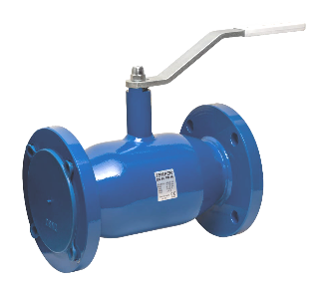

КРАНЫ ШАРОВЫЕ TEMPER ФЛАНЕЦ / ФЛАНЕЦ
СТАНДАРТНОПРОХОДНЫЕ (СЕРИЯ 283, 284) ст.20
Марка стали: сталь 20 |  |  |  |  | <<<
Управление: рукоятка / редуктор
Назначение: теплосетевая вода, нефтепродукты, ГСМ и другие
рабочие среды, неагрессивные для материалов деталей крана
Присоединительные размеры фланцев: ГОСТ Р 54432-2011 |  |  |  |  | 25%
DN | PN | Строительная длина, L мм | Код продукции | Цена, руб. с НДС 22% | Цена со скидкой, руб. с НДС 22%
15 | 40 | 130 | 28320015 | 2015 | 1512
20 | 40 | 150 | 28320020 | 2304 | 1728
25 | 40 | 160 | 28320025 | 2818 | 2114
32 | 40 | 180 | 28320032 | 3073 | 2305
40 | 40 | 200 | 28320040 | 3396 | 2547
50 | 40 | 230 | 28320050 | 3724 | 2793
65 | 16 | 270 | 28320065 | 4975 | 3732
65 | 25 | 270 | 28420065 | 5381 | 4036
80 | 16 | 280 | 28320080 | 7338 | 5504
80 | 25 | 280 | 28420080 | 7632 | 5724
100 | 16 | 300 | 28320100 | 8642 | 6482
100 | 25 | 300 | 28420100 | 10055 | 7542
125 | 16 | 350 | 28320125 | 19574 | 14681
125 | 16 | 350 | 28320125 с редукт. | 33675 | 25257
125 | 25 | 350 | 28420125 | 20818 | 15614
125 | 25 | 350 | 28420125 с редукт. | 34949 | 26212
150* | 16 | 380 | 28320150 | 24573 | 18430
150* | 16 | 380 | 28320150 с редукт. | 41652 | 31239
150* | 25 | 380 | 28420150 | 28903 | 21678
150* | 25 | 380 | 28420150 с редукт. | 46724 | 35043
200* | 16 | 450 | 28320200 | 46169 | 34627
200* | 16 | 450 | 28320200 с редукт. | 67051 | 50289
200* | 25 | 450 | 28420200 | 51845 | 38884
200* | 25 | 450 | 28420200 с редукт. | 74407 | 55806
250* | 16 | 530 | 28320250 | 82291 | 61719
250* | 16 | 530 | 28320250 с редукт. | 101324 | 75993
250* | 25 | 530 | 28420250 | 90684 | 68013
250* | 25 | 530 | 28420250 с редукт. | 106469 | 79852
...
КРАНЫ ШАРОВЫЕ TEMPER ФЛАНЕЦ / ФЛАНЕЦ
350** | 16 | 750 | 28320350 с редукт. | 392895 | 294672
350** | 25 | 750 | 28420350 с редукт. | 435960 | 326970
400** | 16 | 880 | 28320400 с редукт. | 633508 | 475131
400** | 25 | 880 | 28420400 с редукт. | 695942 | 521957
500** | 16 | 990 | 28320500 с редукт. | 1309738 | 982304
500** | 25 | 990 | 28420500 с редукт. | 1364583 | 1023438
600** | 16 | 1173 | 28320600 с редукт. | 2033819 | 1525365
600** | 25 | 1173 | 28420600 с редукт. | 2075238 | 1556429
* серия 284 - шаровые краны с номинальным давлением PN 25 кг/см2

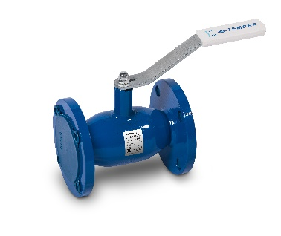

ФЛАНЕЦ / ФЛАНЕЦ СТАНДАРТНОПРОХОДНЫЕ
(СЕРИЯ 286) ст.20
СО СТРОИТЕЛЬНОЙ ДЛИНОЙ "ПОД ЗАДВИЖКУ"
Марка стали: сталь 20 |  |  |  |  | <<<
Управление: рукоятка / редуктор
Назначение: теплосетевая вода, нефтепродукты, ГСМ и другие рабочие среды,
неагрессивные для материалов деталей крана |  |  |  |  | 25%
DN | PN | Строительная длина, L мм | Код продукции | Цена, руб. с НДС 22% | Цена со скидкой, руб. с НДС 22%
15 | 40 | 120 | 28620015 | 2015 | 1512
20 | 40 | 120 | 28620020 | 2304 | 1729
25 | 40 | 140 | 28620025 | 2818 | 2114
32 | 40 | 140 | 28620032 | 3073 | 2306
40 | 40 | 165 | 28620040 | 3396 | 2547
50 | 40 | 180 | 28620050 | 3724 | 2793
65 | 16 | 200 | 28620065 | 4975 | 3732
...
150* | 25 | 280 | 28720150 с редукт. | 46724 | 35043
* DN 125 – 250: рекомендуется механический редуктор для удобства открытия-закрытия крана,
а также для предотвращения гидроудара в трубопроводе
* изготавливаются с ISO-фланцем для установки привода (цена без учета стоимости привода), механический
редуктор поставляется по требованию заказчика
по умолчанию устанавливается механический редуктор с температурным диапазоном от -55° до +120°С
● серия 287 - шаровые краны с номинальным давлением PN 25 кгс/см2

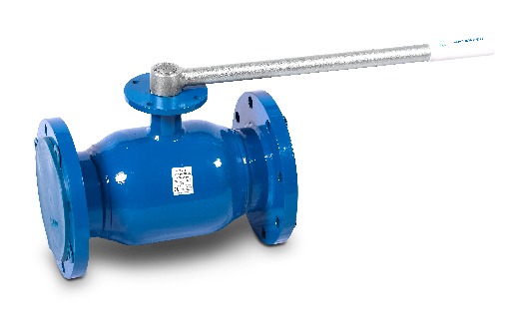

ФЛАНЕЦ / ФЛАНЕЦ ПОД ПРИВОД
СТАНДАРТНОПРОХОДНЫЕ (СЕРИЯ 283, 284) ст. 20
Марка стали: сталь 20 |  |  |  |  | <<<
Управление: привод*
Назначение: теплосетевая вода, нефтепродукты, ГСМ и другие рабочие среды,
неагрессивные для материалов деталей крана
Присоединительные размеры фланцев: ГОСТ Р 54432-2011
 |  |  |  |  | 25% | 0%
DN | PN | Строительная длина, L мм | Код продукции | Цена, руб. с НДС 22% | Цена со скидкой, руб. с НДС 22%
300 | 16 | 750 | 28320300 под привод | 219285 | 164464
300 | 25 | 750 | 28420300 под привод | 245238 | 183929
350 | 16 | 750 | 28320350 под привод | 363279 | 272460
350 | 25 | 750 | 28420350 под привод | 403227 | 302421
400 | 16 | 880 | 28320400 под привод | 610657 | 457993
...
500 | 16 | 990 | 28320500 под привод | 1191731 | 893799
500 | 25 | 990 | 28420500 под привод | 1262094 | 946571
600 | 16 | 1173 | 28320600 под привод | 1971971 | 1478979
600 | 25 | 1173 | 28420600 под привод | 2038208 | 1528656

* Цена указана без учёта привода
● серия 284 - шаровые краны с номинальным давлением PN 25 кгс/см2

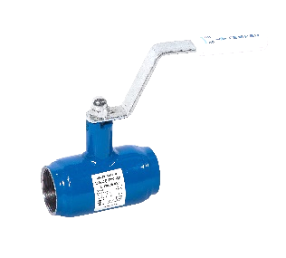

КРАНЫ ШАРОВЫЕ TEMPER РЕЗЬБА / РЕЗЬБА
СТАНДАРТНОПРОХОДНЫЕ (СЕРИЯ 280) ст. 20
Марка стали: сталь 20 |  |  |  |  | <<<
Управление: рукоятка
Назначение: теплосетевая вода, нефтепродукты, ГСМ и другие рабочие среды,
неагрессивные для материалов деталей крана
Резьба: трубная, цилиндрическая по ГОСТ 6357
 |  |  |  |  | 25%
DN | PN | Строительная длина, L мм | Код продукции | Цена, руб. с НДС 22% | Цена со скидкой, руб. с НДС 22%
15 | 40 | 100 | 28020015 | 1619 | 1215
20 | 40 | 100 | 28020020 | 1727 | 1296
25 | 40 | 100 | 28020025 | 1875 | 1407
32 | 40 | 100 | 28020032 | 2202 | 1652
40 | 40 | 120 | 28020040 | 2488 | 1866
50 | 40 | 145 | 28020050 | 2940 | 2205
65 | 25 | 190 | 28020065 | 3825 | 2869
80 | 25 | 200 | 28020080 | 6120 | 4590
100 | 25 | 240 | 28020100 | 7479 | 5610

КРАНЫ ШАРОВЫЕ TEMPER РЕЗЬБА / ПРИВАРКА - СПУСКНОЙ
СТАНДАРТНОПРОХОДНЫЕ (СЕРИЯ 289) ст. 20
Марка стали: сталь 20 |  |  | 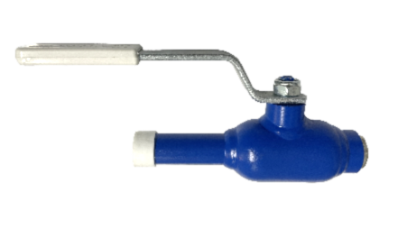 |  | <<<
Управление: рукоятка
Назначение: теплосетевая вода, нефтепродукты, ГСМ и другие рабочие среды,
неагрессивные для материалов деталей крана
Резьба: трубная, цилиндрическая по ГОСТ 6357 |  |  |  |  | 25%
DN | PN | Строительная длина, L мм | Код продукции | Цена, руб. с НДС 22% | Цена со скидкой, руб. с НДС 22%
15 | 40 | 155 | 28920015 спускной | 1760 | 1320
20 | 40 | 165 | 28920020 спускной | 1928 | 1446
25 | 40 | 165 | 28920025 спускной | 2164 | 1623
32 | 40 | 180 | 28920032 спускной | 2503 | 1878
40 | 40 | 190 | 28920040 спускной | 3011 | 2259
50 | 40 | 223 | 28920050 спускной | 3849 | 2887
Поставляются с латунной заглушкой.

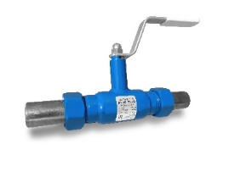

КРАНЫ ШАРОВЫЕ TEMPER ШТУЦЕРНО-НИППЕЛЬНЫЕ
СТАНДАРТНОПРОХОДНЫЕ (СЕРИЯ 285) ст. 20

Марка стали: сталь 20 (возможно изготовление 09г2с) |  |  |  |  | <<<
Управление: рукоятка
Назначение: теплосетевая вода, нефтепродукты, ГСМ и другие рабочие среды,
неагрессивные для материалов деталей крана
Присоединение: штуцерно-ниппельное с накидными гайками, уплотнение
"шар по конусу"
 |  |  |  |  | 25%
DN | PN | Строительная длина, L мм | Код продукции | Цена, руб. с НДС 22% | Цена со скидкой, руб. с НДС 22%
15 | 40 | 220 | 28520015 | 2631 | 1974
20 | 40 | 230 | 28520020 | 2861 | 2146
25 | 40 | 250 | 28520025 | 3073 | 2306
32 | 40 | 260 | 28520032 | 3229 | 2422

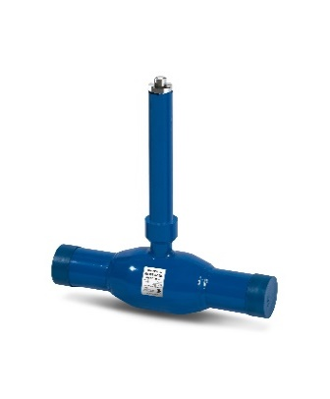

КРАНЫ ШАРОВЫЕ TEMPER ДЛЯ БЕСКАНАЛЬНОЙ ПРОКЛАДКИ
СТАНДАРТНОПРОХОДНЫЕ (СЕРИЯ 482) ст. 20

 |  |  |  |  | <<<
Марка стали: сталь 20 (возможно изготовление из стали 09г2с)
Управление: Т-ключ (поставляется по запросу, в стоимость крана не входит)
Назначение: теплосетевая вода, нефтепродукты, ГСМ и другие рабочие среды,
неагрессивные для материалов деталей крана
Управление: шестигранник под Т-ключ, ISO-фланец под редуктор
 |  |  |  |  | 25%
DN | PN | Cтроительная высота, Н мм | Код продукции | Цена, руб. с НДС 22% | Цена со скидкой, руб. с НДС 22%
40 | 40 | Н= до 3000 | 48220040 | по запросу
50 | 40 | Н= до 3000 | 48220050 | по запросу
65 | 25 | Н= до 3000 | 48220065 | по запросу
...
150* | 25 | Н= до 3000 | 48220150 | по запросу
200* | 25 | Н= до 3000 | 48220200 | по запросу
250* | 25 | Н= до 3000 | 48220250 с редукт. | по запросу
300** | 16/25 | Н= до 3000 | 48220300 с редукт. | по запросу
350** | 16/25 | Н= до 3000 | 48220350 с редукт. | по запросу
400** | 16/25 | Н= до 3000 | 48220400 с редукт. | по запросу
500** | 16/25 | Н= до 3000 | 48220500 с редукт. | по запросу
* DN 125 – 250: рекомендуется механический редуктор для удобства открытия-закрытия крана, а также для
предотвращения гидроудара в трубопроводе
** DN 300-500 управляется только с ПОМОЩЬЮ РЕДУКТОРА (стоимость указана без учета редуктора)
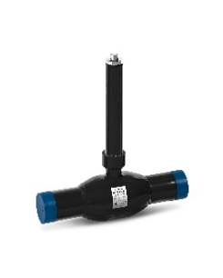
● Обязательно уточнение параметров кранов с удлиненным штоком при заказе
Варианты окраски:
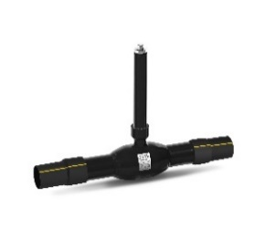
- неокрашенные под теплоизоляцию
- окраска полиуретан
- изоляция весьма усиленного типа Карбофлекс
- возможно изготовление с переходом на ПЭ-патрубки

Вод.кр.ст.20 п.пр.
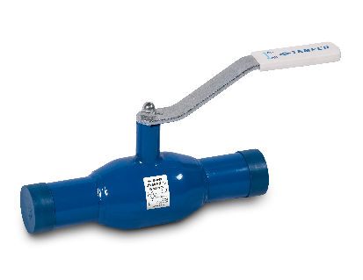

КРАНЫ ШАРОВЫЕ TEMPER СВАРКА / СВАРКА
ПОЛНЫЙ ПРОХОД (СЕРИЯ 292) ст.20
Марка стали: сталь 20
Управление: рукоятка / редуктор
Назначение: теплосетевая вода, нефтепродукты, ГСМ и другие рабочие
среды, неагрессивные для материалов деталей крана |  |  |  |  | <<<
 |  |  |  |  | 25%
DN | PN | Строительная длина, L мм | Код продукции | Цена, руб. с НДС 22% | Цена со скидкой, руб. с НДС 22%
10 | 40 | 210 | 29220010 | 1572 | 1179
15 | 40 | 210 | 29220015 | 1646 | 1235
20 | 40 | 230 | 29220020 | 1691 | 1269
25 | 40 | 230 | 29220025 | 1784 | 1338
32 | 40 | 260 | 29220032 | 2291 | 1719
40 | 40 | 260 | 29220040 | 2492 | 1869
50 | 40 | 300 | 29220050 | 3411 | 2559
...
500** | 25 | 991 | 29220500 с редукт. | 1873809 | 1405357

* DN 100 - 200: рекомендуется механический редуктор для удобства открытия-закрытия крана,
а также для предотвращения гидроудара в трубопроводе
* изготавливаются с ISO-фланцем для установки привода (цена без учета стоимости привода),
механический редуктор поставляется по требованию заказчика
** DN 250-500 поставляется в комплекте с редуктором (стоимость указана с редуктором)
по умолчанию устанавливается механический редуктор с температурным диапазоном от -55°
до +120°С

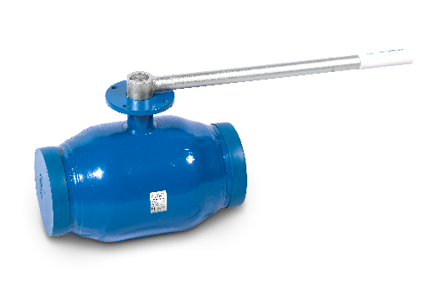

СВАРКА / СВАРКА ПОД ПРИВОД
ПОЛНЫЙ ПРОХОД (СЕРИЯ 292) ст.20
Марка стали: сталь 20 |  |  |  |  | <<<
Управление: привод*
Назначение: теплосетевая вода, нефтепродукты, ГСМ и другие рабочие
среды, неагрессивные для материалов деталей крана
 |  |  |  |  | 25%
DN | PN | Строительная длина, L мм | Код продукции | Цена, руб. с НДС 22% | Цена со скидкой, руб. с НДС 22%
250 | 16 | 730 | 29220250 под привод | 166259 | 124695
250 | 25 | 730 | 29220250 под привод | 190554 | 142916
300 | 16 | 730 | 29220300 под привод | 291137 | 218354
300 | 25 | 730 | 29220300 под привод | 324382 | 243287
350 | 16 | 970 | 29220350 под привод | 878461 | 658846
350 | 25 | 970 | 29220350 под привод | 969087 | 726815
...
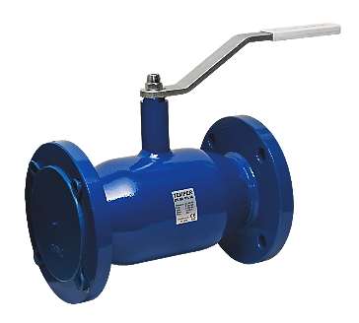

КРАНЫ ШАРОВЫЕ TEMPER ФЛАНЕЦ / ФЛАНЕЦ
ПОЛНЫЙ ПРОХОД (СЕРИЯ 293, 294) ст.20
Марка стали: сталь 20 |  |  |  |  | <<<
Управление: рукоятка / редуктор
Назначение: теплосетевая вода, нефтепродукты, ГСМ и другие рабочие
среды, неагрессивные для материалов деталей крана
Присоединительные размеры фланцев: ГОСТ Р 54432-2011
 |  |  |  |  | 25%
DN | PN | Строительная длина, L мм | Код продукции | Цена, руб. с НДС 22% | Цена со скидкой, руб. с НДС 22%
15 | 40 | 130 | 29320015 | 2304 | 1728
20 | 40 | 150 | 29320020 | 2818 | 2114
25 | 40 | 160 | 29320025 | 3073 | 2305
32 | 40 | 180 | 29320032 | 3220 | 2415
40 | 40 | 200 | 29320040 | 3746 | 2810
...
300** | 16 | 750 | 29320300 с редукт. | 403381 | 302536
300** | 25 | 750 | 29420300 с редукт. | 442694 | 332021
350** | 16 | 990 | 29320350 с редукт. | 1055185 | 791389
350** | 25 | 990 | 29420350 с редукт. | 1154943 | 866208
400** | 16 | 990 | 29320400 с редукт. | 1133086 | 849815
400** | 25 | 990 | 29420400 с редукт. | 1241621 | 931216
500** | 16 | 1017 | 29320500 с редукт. | 2033819 | 1525365
500** | 25 | 1017 | 29420500 с редукт. | 2100924 | 1575693

* серия 294 - шаровые краны с номинальным давлением PN 25 кгс/см2
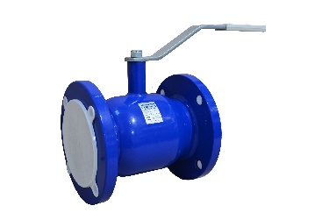

ФЛАНЕЦ / ФЛАНЕЦ ПОЛНОПРОХОДНЫЕ
(СЕРИЯ 296) ст.20
СО СТРОИТЕЛЬНОЙ ДЛИНОЙ "ПОД ЗАДВИЖКУ"
Марка стали: сталь 20 |  |  |  |  | <<<
Управление: рукоятка / редуктор
Назначение: теплосетевая вода, нефтепродукты, ГСМ и другие рабочие
среды, неагрессивные для материалов деталей крана
 |  |  |  |  | 25%
DN | PN | Строительная длина, L мм | Код продукции | Цена, руб. с НДС 22% | Цена со скидкой, руб. с НДС 22%
40 | 40 | 165 | 29620040 | 3746 | 2810
50 | 40 | 180 | 29620050 | 4252 | 3190
65 | 16 | 200 | 29620065 | 7025 | 5269
65 | 25 | 200 | 29720065 | 7310 | 5483
...
Марка стали: сталь 20 |  |  |  |  | <<<
350 | 16 | 990 | 29320350 под привод | 1058562 | 793922
350 | 25 | 990 | 29420350 под привод | 1177868 | 883401
400 | 16 | 990 | 29320400 под привод | 1211282 | 908462
400 | 25 | 990 | 29420400 под привод | 1338751 | 1004064
500 | 16 | 1017 | 29320500 под привод | 1935971 | 1451979
500 | 25 | 1017 | 29420500 под привод | 1991208 | 1493406

* Цена указана без учёта привода
● серия 294 - шаровые краны с номинальным давлением PN 25 кгс/см2

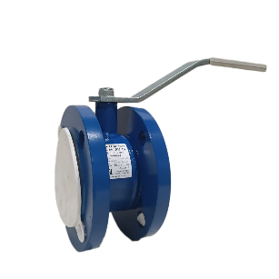

ФЛАНЕЦ / ФЛАНЕЦ серия КОМПАКТ
ПОЛНЫЙ ПРОХОД (СЕРИЯ 293 компакт) ст.20
Марка стали: сталь 20 |  |  |  |  | <<<
Управление: рукоятка
Назначение: теплосетевая вода, нефтепродукты, ГСМ и другие рабочие
среды, неагрессивные для материалов деталей крана
Присоединительные размеры фланцев: ГОСТ Р 54432-2011
 |  |  |  |  | 25%
DN | PN | Строительная длина, L мм | Код продукции | Цена, руб. с НДС 22% | Цена со скидкой, руб. с НДС 22%
50 | 40 | 86 | 29320050 КОМПАКТ | 6228 | 4671
80 | 16 | 121 | 29320080 КОМПАКТ | 11669 | 8752
100 | 16 | 160 | 29320100 КОМПАКТ | 53575 | 40182

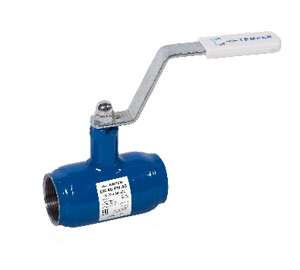

КРАНЫ ШАРОВЫЕ TEMPER РЕЗЬБА / РЕЗЬБА
ПОЛНЫЙ ПРОХОД (СЕРИЯ 290) ст.20
Марка стали: сталь 20 |  |  |  |  | <<<
Управление: рукоятка
Назначение: теплосетевая вода, нефтепродукты, ГСМ и другие рабочие
среды, неагрессивные для материалов деталей крана
Резьба: трубная, цилиндрическая по ГОСТ 6357
 |  |  |  |  | 25%
DN | PN | Строительная длина, L мм | Код продукции | Цена, руб. с НДС 22% | Цена со скидкой, руб. с НДС 22%
15 | 40 | 100 | 29020015 | 1697 | 1273
20 | 40 | 100 | 29020020 | 1854 | 1391
25 | 40 | 100 | 29020025 | 2190 | 1643
32 | 40 | 120 | 29020032 | 2498 | 1874
40 | 40 | 145 | 29020040 | 2936 | 2202
...

Вод. кр 09г2с ст.пр.
...
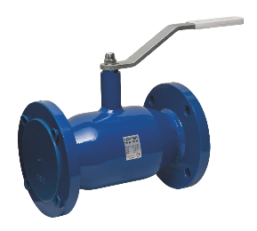

КРАНЫ ШАРОВЫЕ TEMPER ФЛАНЕЦ / ФЛАНЕЦ
СТАНДАРТНОПРОХОДНЫЕ (СЕРИЯ 283, 284) ст. 09Г2С
Марка стали: сталь 09Г2С |  |  |  |  | <<<
Управление: рукоятка
Назначение: теплосетевая вода, нефтепродукты, ГСМ и другие рабочие
среды, неагрессивные для материалов деталей крана
Присоединительные размеры фланца: по ГОСТ Р 54432-2011
 |  |  |  |  | 25%
DN | PN | Строительная длина, L мм | Код продукции | Цена, руб. с НДС 22% | Цена со скидкой, руб. с НДС 22%
15 | 40 | 130 | 28345015 | 2961 | 2221
20 | 40 | 150 | 28345020 | 3298 | 2474
25 | 40 | 160 | 28345025 | 4014 | 3011
32 | 40 | 180 | 28345032 | 4289 | 3217
40 | 40 | 200 | 28345040 | 5008 | 3756
...
250* | 25 | 530 | 28445250 с редукт. | 176287 | 132216
300** | 16 | 750 | 28345300 с редукт. | 284713 | 213535
300** | 25 | 750 | 28445300 с редукт. | 302064 | 226548
350** | 16 | 750 | 28345350 с редукт. | 472501 | 354376
350** | 25 | 750 | 28445350 с редукт. | 518617 | 388963
400** | 16 | 880 | 28345400 с редукт. | 672323 | 504243
400** | 25 | 880 | 28445400 с редукт. | 742774 | 557081
500** | 16 | 990 | 28345500 с редукт. | 1373566 | 1030175
500** | 25 | 990 | 28445500 с редукт. | 1394783 | 1046088
● серия 284 - шаровые краны с номинальным давлением PN 25 кгс/см2
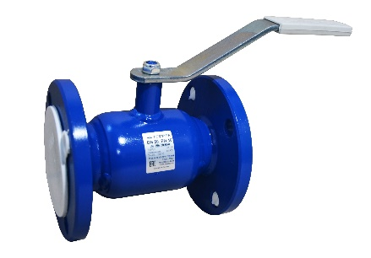

ФЛАНЕЦ / ФЛАНЕЦ СТАНДАРТНОПРОХОДНЫЕ
(СЕРИЯ 286) ст. 09Г2С
СО СТРОИТЕЛЬНОЙ ДЛИНОЙ
"ПОД ЗАДВИЖКУ"
Марка стали: сталь 09Г2С |  |  |  |  | <<<
Управление: рукоятка
Назначение: теплосетевая вода, нефтепродукты, ГСМ и другие рабочие
среды, неагрессивные для материалов деталей крана
 |  |  |  |  | 25%
DN | PN | Строительная длина, L мм | Код продукции | Цена, руб. с НДС 22% | Цена со скидкой, руб. с НДС 22%
25 | 40 | 140 | 28645025 | 4014 | 3011
32 | 40 | 140 | 28645032 | 4289 | 3217
40 | 40 | 165 | 28645040 | 5008 | 3756
50 | 40 | 180 | 28645050 | 5614 | 4211
...

ГАЗ ст. 20 ст.пр.
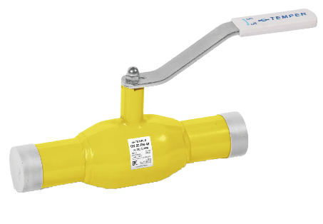

КРАНЫ ШАРОВЫЕ TEMPER СВАРКА / СВАРКА
СТАНДАРТНОПРОХОДНЫЕ (СЕРИЯ 382) ст.20
Марка стали: сталь 20 |  |  |  |  | <<<
Управление: рукоятка / редуктор
Назначение: Природный газ, сжиженный углеводородный газ и другие
газообразные среды неагрессивные для материалов деталей крана.
 |  |  |  |  | 25%
DN | PN | Строительная длина, L мм. | Код продукции | Цена, руб. с НДС 22% | Цена со скидкой, руб. с НДС 22%
15 | 40 | 200 | 38220015 | 2168 | 1626
20 | 40 | 200 | 38220020 | 2279 | 1710
25 | 40 | 230 | 38220025 | 2426 | 1820
32 | 40 | 230 | 38220032 | 2552 | 1914
40 | 40 | 250 | 38220040 | 3275 | 2457
50 | 40 | 270 | 38220050 | 3452 | 2589
...
500** | 16 | 970 | 38220500 с редукт. | По запросу | По запросу
500** | 25 | 970 | 38220500 с редукт. | По запросу | По запросу
DN 125 – 250: рекомендуется механический редуктор для удобства открытия-закрытия крана,
а также для предотвращения гидроудара в трубопроводе
* изготавливаются с ISO-фланцем для установки привода (цена без учета стоимости привода),
механический редуктор поставляется по требованию заказчика
** DN 300-500 поставляется в комплекте с редуктором (стоимость указана с редуктором)
по умолчанию устанавливается механический редуктор с температурным диапазоном от -55° до +120°С

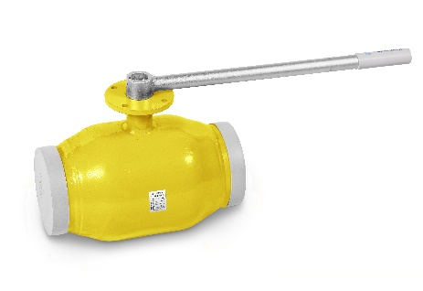

СВАРКА / СВАРКА ПОД ПРИВОД
СТАНДАРТНОПРОХОДНЫЕ (СЕРИЯ 382) ст.20
Марка стали: сталь 20 |  |  |  |  | <<<
Управление: привод*
Назначение: Природный газ, сжиженный углеводородный газ
и другие газообразные среды неагрессивные для материалов деталей крана
 |  |  |  |  | 25%
DN | PN | Строительная длина, L мм. | Код продукции | Цена, руб. с НДС 22% | Цена со скидкой, руб. с НДС 22%
300 | 16 | 730 | 38220300 под привод | По запросу | По запросу
300 | 25 | 730 | 38220300 под привод | По запросу | По запросу
350 | 16 | 730 | 38220350 под привод | По запросу | По запросу
350 | 25 | 730 | 38220350 под привод | По запросу | По запросу
400 | 16 | 860 | 38220400 под привод. | По запросу | По запросу
...
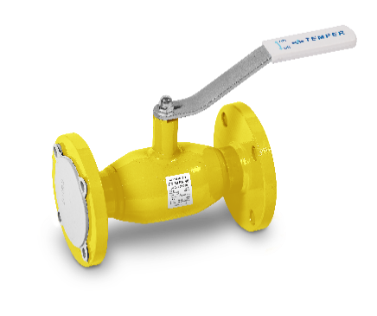

КРАНЫ ШАРОВЫЕ TEMPER ФЛАНЕЦ / ФЛАНЕЦ
СТАНДАРТНОПРОХОДНЫЕ (СЕРИЯ 383, 384) ст.20
Марка стали: сталь 20 |  |  |  |  | <<<
Управление: рукоятка / редуктор
Назначение: Природный газ, сжиженный углеводородный газ и другие
газообразные среды, неагрессивные для материалов деталей крана.
Присоединительные размеры фланцев: ГОСТ 33259-2015
 |  |  |  |  | 25%
DN | PN | Строительная длина, L мм. | Код продукции | Цена, руб. с НДС 22% | Цена со скидкой, руб. с НДС 22%
15 | 40 | 130 | 38320015 | 2813 | 2110
20 | 40 | 150 | 38320020 | 3218 | 2414
25 | 40 | 160 | 38320025 | 3846 | 2885
32 | 40 | 180 | 38320032 | 4201 | 3151
40 | 40 | 200 | 38320040 | 4668 | 3501
...
300** | 25 | 750 | 38420300 с редукт. | По запросу | По запросу
350** | 16 | 750 | 38320350 с редукт. | По запросу | По запросу
350** | 25 | 750 | 38420350 с редукт. | По запросу | По запросу
400** | 16 | 880 | 38320400 с редукт. | По запросу | По запросу
400** | 25 | 880 | 38420400 с редукт. | По запросу | По запросу
500** | 16 | 990 | 38320500 с редукт. | По запросу | По запросу
500** | 25 | 990 | 38420500 с редукт. | По запросу | По запросу
* серия 384 - шаровые краны с номинальным давлением PN 25 кг/см2

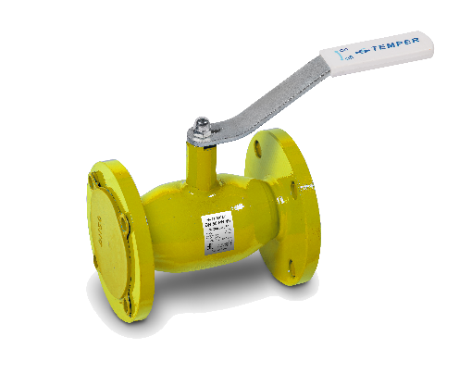

ФЛАНЕЦ / ФЛАНЕЦ СТАНДАРТНОПРОХОДНЫЕ
(СЕРИЯ 386) ст.20
СО СТРОИТЕЛЬНОЙ ДЛИНОЙ "ПОД ЗАДВИЖКУ"

Марка стали: сталь 20 |  |  |  |  | <<<
Управление: рукоятка
Назначение: Природный газ, сжиженный углеводородный газ
и другие газообразные среды неагрессивные для материалов деталей крана
Присоединительные размеры фланцев: ГОСТ 33259-2015
 |  |  |  |  | 25%
DN | PN | Строительная длина, L мм. | Код продукции | Цена, руб. с НДС 22% | Цена со скидкой, руб. с НДС 22%
15 | 40 | 120 | 38620015 | 2813 | 2110
20 | 40 | 120 | 38620020 | 3218 | 2414
25 | 40 | 140 | 38620025 | 3846 | 2885
32 | 40 | 140 | 38620032 | 4201 | 3151
...
 |  |  |  |  | <<<
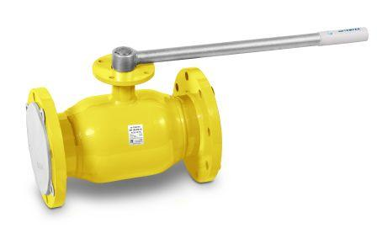
ФЛАНЕЦ / ФЛАНЕЦ ПОД ПРИВОД
СТАНДАРТНОПРОХОДНЫЕ (СЕРИЯ 383, 384) ст. 20

Марка стали: сталь 20
Управление: привод*
Назначение: Природный газ, сжиженный углеводородный газ
и другие газообразные среды неагрессивные для материалов деталей крана
Присоединительные размеры фланцев: ГОСТ 33259-2015
 |  |  |  |  | 25%
DN | PN | Строительная длина, L мм. | Код продукции | Цена, руб. с НДС 22% | Цена со скидкой, руб. с НДС 22%
300 | 16 | 750 | 38320300 под привод | По запросу | По запросу
300 | 25 | 750 | 38420300 под привод | По запросу | По запросу
350 | 16 | 750 | 38320350 под привод | По запросу | По запросу
350 | 25 | 750 | 38420350 под привод | По запросу | По запросу
400 | 16 | 880 | 38320400 под привод | По запросу | По запросу
400 | 25 | 880 | 38420400 под привод | По запросу | По запросу
500 | 16 | 990 | 38320500 под привод | По запросу | По запросу
500 | 25 | 990 | 38420500 под привод | По запросу | По запросу
* Цена указана без учёта привода
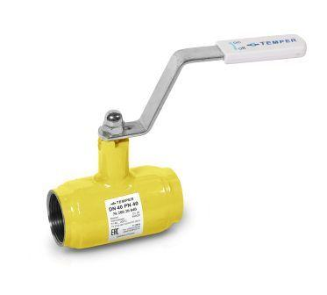
* серия 384 - шаровые краны с номинальным давлением PN 25 кг/см2

КРАНЫ ШАРОВЫЕ TEMPER РЕЗЬБА / РЕЗЬБА
СТАНДАРТНОПРОХОДНЫЕ (СЕРИЯ 380) ст. 20

Марка стали: сталь 20 |  |  |  |  | <<<
Управление: рукоятка
Назначение: Природный газ, сжиженный углеводородный газ
и другие газообразные среды неагрессивные для материалов деталей крана
Резьба: трубная, цилиндрическая по ГОСТ 6357 |  |  |  |  | 25%
DN | PN | Строительная длина, L мм. | Код продукции | Цена, руб. с НДС 22% | Цена со скидкой, руб. с НДС 22%
15 | 40 | 100 | 38020015 | 2463 | 1848
20 | 40 | 100 | 38020020 | 2661 | 1996
25 | 40 | 100 | 38020025 | 2859 | 2145
32 | 40 | 100 | 38020032 | 3308 | 2481
40 | 40 | 120 | 38020040 | 3450 | 2588
50 | 40 | 145 | 38020050 | 4189 | 3142
65 | 25 | 190 | 38020065 | 5053 | 3790
80 | 25 | 200 | 38020080 | 8636 | 6477
100 | 25 | 240 | 38020100 | 10946 | 8210

 |  |  |  |  | <<<

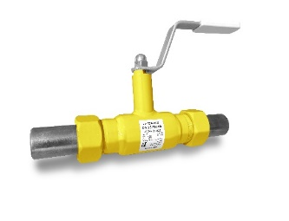
КРАНЫ ШАРОВЫЕ TEMPER ШТУЦЕРНО-НИППЕЛЬНЫЕ
СТАНДАРТНОПРОХОДНЫЕ (СЕРИЯ 385) ст. 20

Марка стали: сталь 20
Управление: рукоятка
Назначение: Природный газ, сжиженный углеводородный газ
и другие газообразные среды неагрессивные для материалов деталей крана
Присоединение: штуцерно-ниппельное с накидными гайками,
уплотнение "шар по конусу"
 |  |  |  |  | 25%
DN | PN | Строительная длина, L мм. | Код продукции | Цена, руб. с НДС 22% | Цена со скидкой, руб. с НДС 22%
15 | 40 | 220 | 38520015 | 3303 | 2478
20 | 40 | 230 | 38520020 | 3573 | 2680
25 | 40 | 250 | 38520025 | 3836 | 2877
32 | 40 | 260 | 38520032 | 4035 | 3027

 |  |  |  |  | <<<

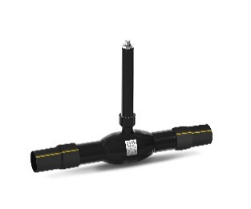
КРАНЫ ШАРОВЫЕ TEMPER ДЛЯ БЕСКАНАЛЬНОЙ ПРОКЛАДКИ
СТАНДАРТНОПРОХОДНЫЕ (СЕРИЯ 582) ст. 20

Марка стали: сталь 20 (возможно изготовление из стали 09г2с)
Управление: Т-ключ (поставляется по запросу,
в стоимость крана не входит)
Назначение: Природный газ, сжиженный углеводородный газ
и другие газообразные среды неагрессивные для материалов
деталей крана.
Управление: шестигранник под Т-ключ, ISO-фланец под редуктор

DN | PN | Cтроительная высота, Н мм. | Код продукции | Цена, руб. с НДС 22% | Цена со скидкой, руб. с НДС 22%
40 | 40 | Н= до 3000 | 58220040 |  | по запросу
50 | 40 | Н= до 3000 | 58220050 |  | по запросу
65 | 25 | Н= до 3000 | 58220065 |  | по запросу
80 | 25 | Н= до 3000 | 58220080 |  | по запросу
100 | 25 | Н= до 3000 | 58220100 |  | по запросу
...

ГАЗ ст. 20 п.пр.
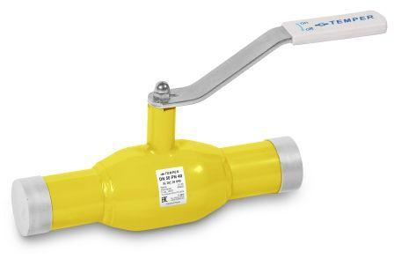

КРАНЫ ШАРОВЫЕ TEMPER СВАРКА / СВАРКА
ПОЛНЫЙ ПРОХОД (СЕРИЯ 392) ст.20
Марка стали: сталь 20 |  |  |  |  | <<<
Управление: рукоятка / редуктор
Назначение: Природный газ, сжиженный углеводородный газ
и другие газообразные среды неагрессивные для материалов деталей крана
 |  |  |  |  | 25%
DN | PN | Строительная длина, L мм | Код продукции | Цена, руб. с НДС 22% | Цена со скидкой, руб. с НДС 22%
15 | 40 | 210 | 39220015 | 2300 | 1725
20 | 40 | 230 | 39220020 | 2448 | 1836
25 | 40 | 230 | 39220025 | 2574 | 1931
32 | 40 | 260 | 39220032 | 3203 | 2403
40 | 40 | 260 | 39220040 | 3554 | 2666
50 | 40 | 300 | 39220050 | 5278 | 3959
...

Регул. кр. ст.20 ст.пр.
 |  |  |  |  | <<<
РЕГУЛИРУЮЩИЕ КРАНЫ ШАРОВЫЕ TEMPER СВАРКА / СВАРКА
СТАНДАРТНОПРОХОДНЫЕ (СЕРИЯ 682) ст.20
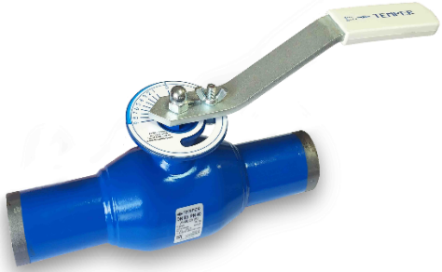
Марка стали: сталь 20
Управление: рукоятка

Рабочая среда: подготовленная
теплосетевая вода, воздух,
нейтральные газы
Назначение: системы теплоснабжения,
хладоснабжения и вентиляции.

 |  |  |  |  | 25%
DN | PN | Строительная длина, L мм | Код продукции | Цена, руб. с НДС 22% | Цена со скидкой, руб. с НДС 22%
15 | 40 | 200 | 69220015 (только ПП исполнение) | 7381 | 5536
20 | 40 | 200 | 68220020 | 7381 | 5536
25 | 40 | 230 | 68220025 | 7968 | 5976
32 | 40 | 230 | 68220032 | 8489 | 6367
40 | 40 | 250 | 68220040 | 10162 | 7622
50 | 40 | 270 | 68220050 | 10949 | 8212
...
 |  |  |  |  | <<<
РЕГУЛИРУЮЩИЕ КРАНЫ ШАРОВЫЕ
С ИЗМЕРИТЕЛЬНЫМИ НИППЕЛЯМИ TEMPER СВАРКА / СВАРКА
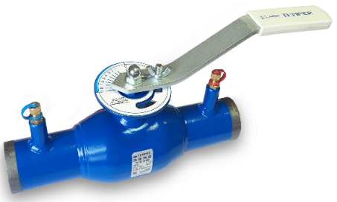
СТАНДАРТНОПРОХОДНЫЕ (СЕРИЯ 682) ст.20

Марка стали: сталь 20
Управление: рукоятка
Рабочая среда: подготовленная
теплосетевая вода, воздух, нейтральные газы
Назначение: системы теплоснабжения,
хладоснабжения и вентиляции
 |  |  |  |  | 25%
DN | PN | Строительная длина, L мм | Код продукции | Цена, руб. с НДС 22% | Цена со скидкой, руб. с НДС 22%
15 | 40 | 200 | 69220015 с нипп (только ПП исп) | 10016 | 7512
20 | 40 | 200 | 68220020 с ниппелями | 10016 | 7512
25 | 40 | 230 | 68220025 с ниппелями | 10517 | 7888
32 | 40 | 230 | 68220032 с ниппелями | 11078 | 8309
40 | 40 | 250 | 68220040 с ниппелями | 13753 | 10315
50 | 40 | 270 | 68220050 с ниппелями | 14833 | 11125
65 | 25 | 280 | 68220065 с ниппелями | 21620 | 16215
...
 |  |  |  |  | <<<
РЕГУЛИРУЮЩИЕ КРАНЫ ШАРОВЫЕ TEMPER
С ИЗМЕРИТЕЛЬНЫМИ НИППЕЛЯМИ ФЛАНЕЦ/ФЛАНЕЦ
СТАНДАРТНОПРОХОДНЫЕ (СЕРИЯ 683,684) ст.20
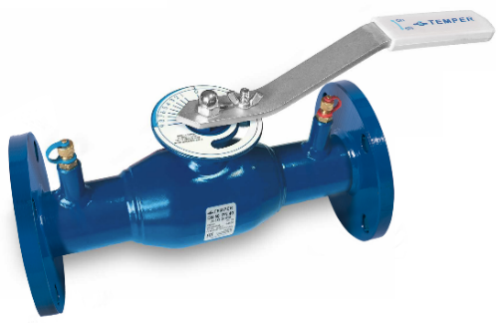
Марка стали : сталь 20
Управление: рукоятка
Рабочая среда: подготовленная
теплосетевая вода, воздух,
нейтральные газы
Назначение: системы теплоснабжения,
хладоснабжения и вентиляции

 |  |  |  |  | 25%
DN | PN | Строительная длина, L мм | Код продукции | Цена, руб. с НДС 22% | Цена со скидкой, руб. с НДС 22%
20 | 40 | 240 | 68320020 с ниппелями | 11123 | 8343
25 | 40 | 240 | 68320025 с ниппелями | 11479 | 8610
32 | 40 | 270 | 68320032 с ниппелями | 12341 | 9256
40 | 40 | 200 | 68320040 с ниппелями | 15959 | 11970
50 | 40 | 230 | 68320050 с ниппелями | 18109 | 13582
65 | 16 | 270 | 68320065 с ниппелями | 25100 | 18825
65 | 25 | 270 | 68420065 с ниппелями | 25217 | 18913
80 | 16 | 280 | 68320080 с ниппелями | 29538 | 22154
...

мех. редукторы
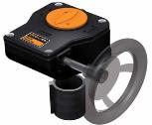
 |  |  |  |  | <<<

МЕХАНИЧЕСКИЕ РЕДУКТОРЫ
DN | ISO 5211 | Темп. окр.ср. t ° C | Модель Pro Gear | Модель Rotork | Цена, руб. с НДС 22%
125 | F10 | -40° до +120° С | X-61 (штурвал 250) | 242-30S | 11887
150 | F10 | -40° до +120° С | X-61 (штурвал 250) | 242-30S | 11887
200 | F10 | -40° до +120° С | X-61 (штурвал 250) | 242-30S | 11887
250 | F12 | -40° до +120° С | Q-1500 S | 242-40S | 21787
300 | F16 | -40° до +120° С | Q-3000 S | AB1250N | по запросу
350 | F16/25 | -40° до +120° С | Q-5000 S | AB2000N | по запросу
400 | F16/25 | -40° до +120° С | Q-5000 S | AB2000N | по запросу
500 | F25/30 | -40° до +120° С | Q-16000 S | AB6800N/PR6 | по запросу
...

